상품제안서
고급 극세사 양면 골프타올 타월 스트링 걸이 타올 | 상품코드: F26158

 |  |  |  |  |  |  | 02-412-0044 | www.easy1.co.kr
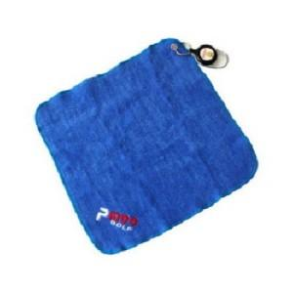

【상세/제작정보】 | 스티커 별도문의

【인쇄/포장옵션】 | / 포장불가능

【공급단가】 | 수량 | 60~ | 100~ | 500~ | 1,000~ | 2,000~
*VAT별도 | 단가 | 10,370원 | 10,200원 | 9,960원 | 9,710원 | 9,540원

【상품 URL】 | https://dev.easy1.co.kr:443/src/goods_detail.php?gdno=26158

